着工建築物 印刷
 | 31. 着工建築物（人口１人当たり工事費予定額）

 | 時点 2016(H28)年度（毎年） |  |  |  |  |  |  |  |  |  | 平 均 値 | 190
 | 単位 千円，棟（むね） |  |  |  |  |  |  |  |  |  | 標準偏差 | 133
 | 市町村名 | 指標 | 順位 |  | #REF! | 着工建築物数 | 市町村名 | 指標 | 順位 |  | #REF! | 着工建築物数

 | 千葉県 | 194 |  | － |  | 30,842 | 八街市 | 87 |  | 49 |  | 234
 | 千葉市 | 144 |  | 28 |  | 3,653 | 印西市 | 614 |  | 2 |  | 982
 | 銚子市 | 108 |  | 41 |  | 225 | 白井市 | 185 |  | 18 |  | 351
 | 市川市 | 200 |  | 17 |  | 2,049 | 富里市 | 121 |  | 35 |  | 199
 | 船橋市 | 148 |  | 27 |  | 2,923 | 南房総市 | 105 |  | 44 |  | 190
 | 館山市 | 118 |  | 36 |  | 253 | 匝瑳市 | 106 |  | 42 |  | 147
 | 木更津市 | 266 |  | 9 |  | 1,005 | 香取市 | 116 |  | 38 |  | 361
 | 松戸市 | 140 |  | 30 |  | 2,240 | 山武市 | 104 |  | 45 |  | 194
 | 野田市 | 176 |  | 20 |  | 932 | いすみ市 | 76 |  | 52 |  | 183
 | 茂原市 | 126 |  | 33 |  | 436 | 大網白里市 | 113 |  | 40 |  | 247
 | 成田市 | 215 |  | 12 |  | 667 | 酒々井町 | 128 |  | 32 |  | 68
 | 佐倉市 | 141 |  | 29 |  | 726 | 栄町 | 236 |  | 11 |  | 67
 | 東金市 | 104 |  | 45 |  | 291 | 神崎町 | 57 |  | 53 |  | 16
 | 旭市 | 115 |  | 39 |  | 308 | 多古町 | 153 |  | 26 |  | 85
 | 習志野市 | 422 |  | 5 |  | 662 | 東庄町 | 164 |  | 23 |  | 71
 | 柏市 | 213 |  | 13 |  | 2,338 | 九十九里町 | 48 |  | 54 |  | 45
 | 勝浦市 | 106 |  | 42 |  | 66 | 芝山町 | 651 |  | 1 |  | 37
 | 市原市 | 207 |  | 16 |  | 1,525 | 横芝光町 | 137 |  | 31 |  | 100
 | 流山市 | 595 |  | 3 |  | 1,573 | 一宮町 | 287 |  | 8 |  | 101
 | 八千代市 | 158 |  | 24 |  | 1,084 | 睦沢町 | 117 |  | 37 |  | 37
 | 我孫子市 | 99 |  | 47 |  | 530 | 長生村 | 251 |  | 10 |  | 58
 | 鴨川市 | 96 |  | 48 |  | 118 | 白子町 | 77 |  | 51 |  | 39
 | 鎌ケ谷市 | 171 |  | 21 |  | 677 | 長柄町 | 471 |  | 4 |  | 22
 | 君津市 | 168 |  | 22 |  | 432 | 長南町 | 126 |  | 33 |  | 31
 | 富津市 | 211 |  | 14 |  | 282 | 大多喜町 | 158 |  | 24 |  | 36
 | 浦安市 | 317 |  | 7 |  | 546 | 御宿町 | 208 |  | 15 |  | 42
 | 四街道市 | 185 |  | 18 |  | 731 | 鋸南町 | 81 |  | 50 |  | 34
 | 袖ケ浦市 | 351 |  | 6 |  | 593

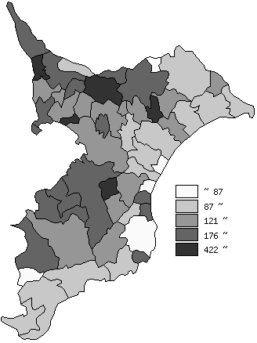
 | 千葉県の推移
 | 着工建築物数(右軸) | 指標
平成24年度 | 29857 | 171
平成25年度 | 33412 | 207
平成26年度 | 29458 | 194
平成27年度 | 29915 | 183
平成28年度 | 30842 | 194

《備 考》 ・資料出所 建築統計年報 ・算出方法 工事費予定額÷常住人口(H29.4.1)

